LUMIX STYLES BOOKING
 | 威斯嘉服装有限公司
申 购 单
采购款号:-2025112-1 |  |  |  |  |  |  |  |  |  |  |  | 采购员：何佩珊/梁珍
供应商名称: 上海汭珩 |  |  |  |  |  |  |  |  |  |  |  | 采购日期: 2025-11-22
供应商地址: |  |  |  |  |  |  |  |  |  |  |  | 送货地址:广东顺德区均安镇畅兴工业园均益路9号
电话号码: |  |  |  |  |  |  |  |  |  |  |  | 电话号码: (0757)2551922
传真机号码: |  |  |  |  |  |  |  |  |  |  |  | 传真机号码: (0757)2551939
联 络 人: |  |  |  |  |  |  |  |  |  |  |  | 送货日期:2025-12-2
客户 | 款号 | 货品名 |  | label No.物料名称 | 订单数 |  | SIZE |  |  |  |  |  |  |  | 需订合计（个）
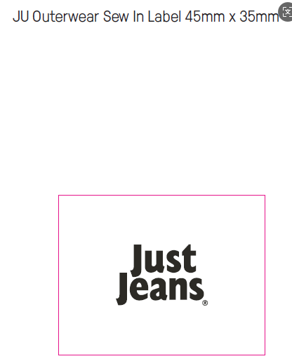
 |  |  | PO |  |  | 4 | 6 | 8 | 9 | 10 | 11 | 12 | 14 | 16
利丰 | 173372海蓝 | 主唛 | 1536313-318 | LLW-WL-004-EF | 3101 |  |  |  |  |  |  |  |  |  | 3163
利丰 | 150806海蓝 | 主唛 | 1543273-274 | LLW-WL-004-EF | 240 |  |  |  |  |  |  |  |  |  | 245
合计
部门 |  |  |  | 跟单
购品种类型 |  |  |  | 主唛
订购原因：
申购人签名 |  |  |  | 梁珍
主管签名

 |  |  |  |  |  |  |  |  |  |  |  |  |  |  | 7939
 |  |  |  |  |  |  |  |  |  |  |  |  |  |  | 17114
 |  |  |  |  |  |  |  |  |  |  |  |  |  |  | 35000

